关系图
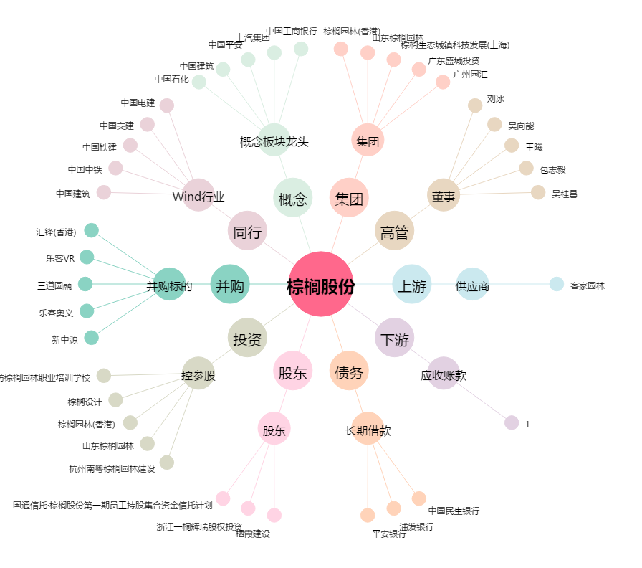
棕榈股份[002431.SZ] - 关系概览图

